상품제안서
도톰따뜻 전기방석, 모던그레이 전기 방석 (44x44cm) 1인용 온열 매트 | 상품코드: F29667

 |  |  |  |  |  |  | 02-412-0044 | www.easy1.co.kr
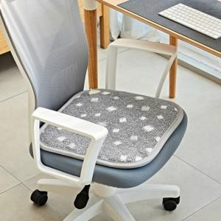

【상세/제작정보】

【인쇄/포장옵션】 | / 포장불가능

【공급단가】 | 수량 | 20~ | 50~ | 100~ | 300~ | 500~
*VAT별도 | 단가 | 18,900원 | 18,610원 | 18,170원 | 17,440원 | 16,720원

【상품 URL】 | https://dev.easy1.co.kr:443/src/goods_detail.php?gdno=29667

